Getallen
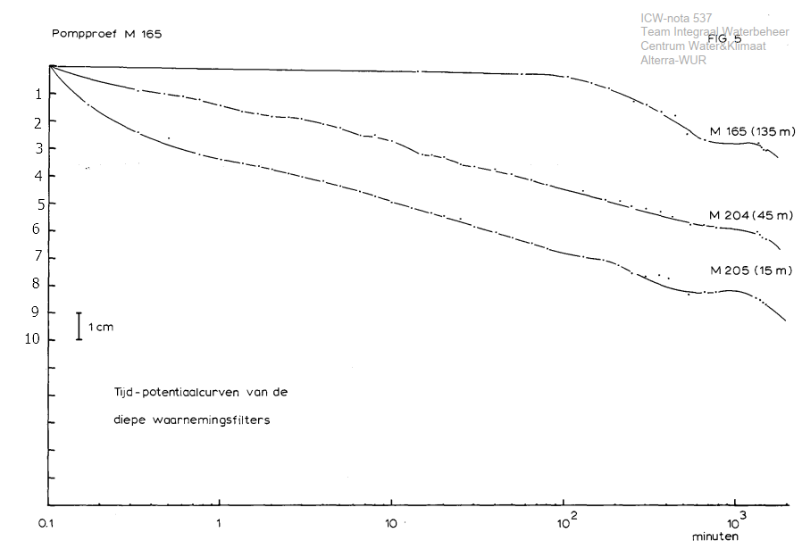
tijd | M205_15 | M204_45 | M165_135
0.15 | 1.40
0.32 | 2.40 | 1.00
0.50 | 2.70 | 1.00
0.75 | 3.20 | 1.10
1.00 | 3.50 | 1.40
1.50 | 3.60 | 1.70
1.75 | 3.80 | 1.80
2.00 | 3.90 | 1.85
2.50 | 4.00 | 1.95
3.00 | 4.10 | 2.00
4.00 | 4.20 | 2.05
5.00 | 4.40 | 2.20
6.50 | 4.50 | 2.50
8.00 | 4.70 | 2.50
10.00 | 5.00 | 2.80
11.00 | 5.10 | 3.20
15.00 | 5.30 | 3.20 | 0.02
20.00 | 5.50 | 3.30
25.00 | 5.70 | 3.60
30.00 | 5.80 | 3.60
40.00 | 6.10 | 3.90
50.00 | 6.30 | 4.00
65.00 | 6.50 | 4.10 | 0.20
72.00 | 6.70 | 4.30
110.00 |  |  | 0.30
120.00 | 6.90 | 4.70 | 0.60
180.00 | 7.10 | 4.95 | 0.80
210.00 | 7.20 | 5.00
240.00 | 7.60 | 5.10 | 1.20
300.00 | 7.70 | 5.20 | 1.40
380.00 | 7.70 | 5.25 | 1.70
420.00 | 7.70 | 5.50 | 1.80
540.00 | 8.20 | 5.90 | 2.50
660.00 | 8.20 | 5.90 | 2.70
800.00 | 8.20 | 5.95
1200.00 | 8.30 | 6.00 | 2.80
1320.00 | 8.50 | 6.20 | 3.00
1500.00 | 8.70 | 6.30 | 3.05

